BASYCON
 |  |  |  |  |  |  |  |  |  |  |  |  | Dieses Excel-Dokument ist ein Hilfsmittel. Bitte lesen Sie die Dokumentation für technische Informationen, oder wenden Sie sich an das Ingenieurteam. Der Besteller haftet für eine korrekt und vollständig ausgefüllte Liste.
 |  |  |  |  | Bestellliste |  |  | Grundlagen |  |  |  | Heft 0
 |  |  |  |  | Ausgabe 11.2025 |  |  | Kragplattenanschlüsse K |  |  |  | Heft 1 | KXL-22 | = Standardwert | = kein Wert möglich / nötig
mit PTS komplett aus Stahl 1.4462! |  |  |  |  | (Änderungen vorbehalten) |  |  | Querkraftanschlüsse Q |  |  |  | Heft 2 | 32 | = Abweichung von Standardtypen | = Fehlender Wert
BASYS AG |  |  | Tel. 034 448 23 23 |  |  |  |  | Wandanschlüsse WZ, WQ, WM |  |  |  | Heft 3 | K-240056 | = Sonderelement, siehe Elementzeichnung
Industrie Neuhof 33 |  |  | http://www.basys.ch |  |  |  |  | Normalkraftanschlüsse N, UZ, U |  |  |  | Heft 4 | 0.40 | = ausserhalb Normparameter; Rücksprache mit Ingenieurteam
3422 Kirchberg |  |  | info@basys.ch |  |  |  |  | Brüstungsanschlüsse B, U |  |  |  | Heft 5 | XXX | = nicht bestellbar; Rücksprache mit Ingenieurteam

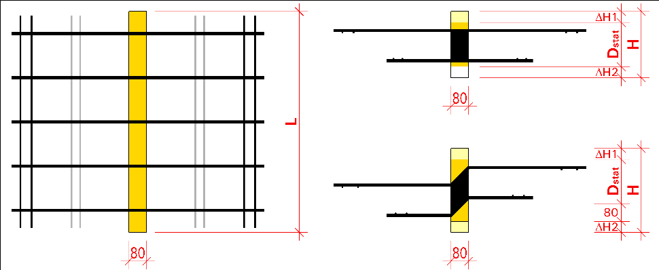
Nr.: |  |  |  |  |  |  | Plan Nr: |  |  | Datum: |  |  | K-Typen
Objekt und Bauteil:

Strasse, Nr.: |  |  |  |  |  |  | PLZ, Ort:
Ingenieurbüro: |  |  |  |  |  |  | Lieferort:

 |  |  |  |  |  |  | Liefertermin:
zuständige Person: |  |  |  |  |  |  | Kommission:
Bestellung geprüft am: |  |  |  |  |  |  | Lieferbemerkung:
Bauunternehmer: |  |  |  |  |  |  | Verrechnungsstelle:
 |  |  |  |  |  |  | (Stahl-/Baumaterialhandel)

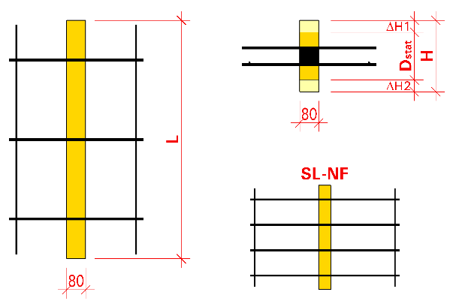
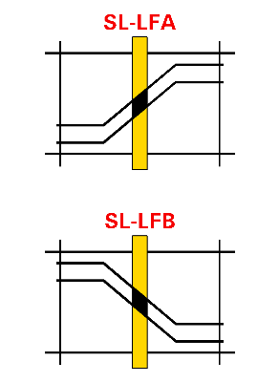
Bauführer: |  |  |  |  |  |  |  |  |  |  |  |  | Q-Typen |  | SeismoLock®
Baustellentelefon:
Rot hinterlegte Felder: bitte anpassen, oder Kontakt mit Ingenieurteam aufnehmen. |  |  |  |  |  |  |  |  | Zusatzeigenschaften
Pos. | Typ oder Spezialtyp |  | Dämm-höhe | zus. Dämmung |  | Länge | Ver- ankerung | Dämm-material | SeismoLock® 1LFA / 1LFB 2LFA / 2LFB | FireLock® | OptiLock® | Anzahl Elemente
 |  |  |  | (oben) | (unten)
 |  | Dstat | H | DH1 | DH2 | L | lv
 |  | [cm] | [cm] | [cm] | [cm] | [m] | [mm]

 |  |  |  |  |  |  |  |  |  |  |  |  | W-Typen
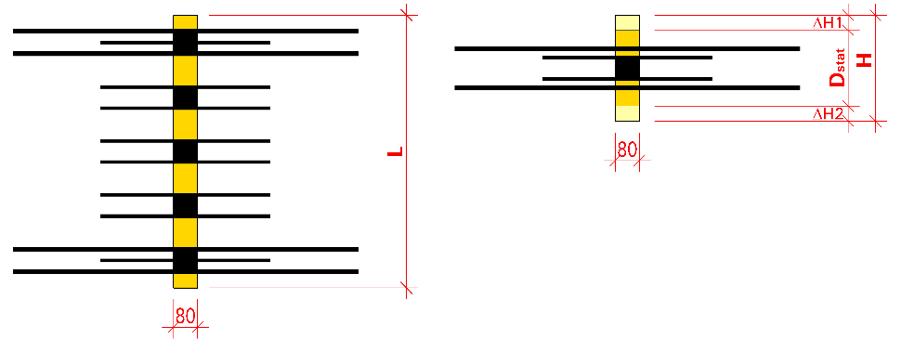

 |  |  |  |  |  |  |  |  |  |  |  |  | N- und UZ-Typen
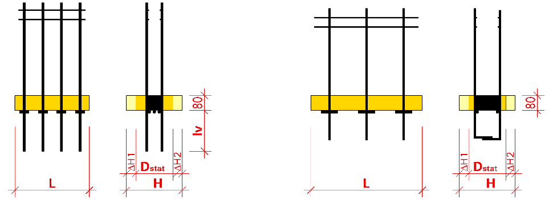

BASYSOL Dämmkörper / Zwischenstücke

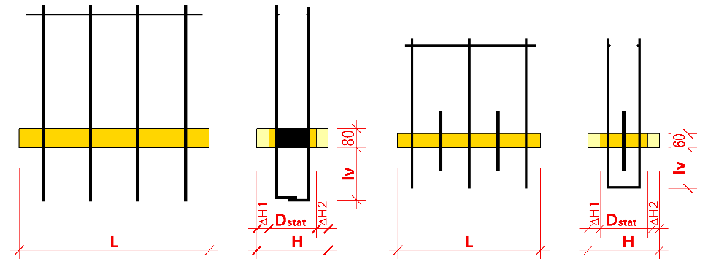
Beispiel |  |  |  |  |  |  |  |  |  |  |  |  | U- und B-Typen
1A | KL-45° | - D20 | 28.0 |  |  | 1.00 |  | Steinwolle | LFA | Ja |  | 4
2 | ULH | - D20 | 24.0 | +2.5 | +1.5 | 0.80 | 225 | Styrodur |  |  |  | 2
3 | K-240056 | Geometrie und Eigenschaften von Spezialtypen werden mit der Elementzeichnung festgelegt. |  |  |  |  |  |  |  |  |  | 2
* Bestellliste als Nachweisdokument baulicher Brandschutz: VKF NR. 26270
Bemerkungen, Ergänzungen

Bestellung erhalten am: |  |  |  |  |  |  |  |  | Aufnahme durch:

